TE 5 Lecturas
Ejemplo de Aplicación para Cálculo de Tiempo Estándard.
 | NOMBRES | David Castelblanco y Laura Cespedes

 | Paso 1 | Siguiendo Método Maytag, determinar si la duración de la actividad es,
 |  | a) | 2.0 minutos o menos, entonces, tomar 10 lecturas |  |  | se toman 10 lecturas para las actividades 1 y 3.
 |  | b) | más de 2.0 minutos, entonces, tomar 5 lecturas |  |  | se toman 5 lecturas para las actividades 2.

 | Paso 2 | Tomar las lecturas de tiempo iniciales para cada una de las actividades que integran mi proceso y calcular tiempos de ciclo

 |  | Actividad 1 |  |  | Actividad 2 |  |  | Actividad 3
 |  | Lectura | Duración |  | Lectura | Duración |  | Lectura | Duración
 |  | 1 | 0.980 | min | 1 | 2.450 | min | 1 | 1.950 | min
 |  | 2 | 1.020 | min | 2 | 2.500 | min | 2 | 1.900 | min
 |  | 3 | 1.050 | min | 3 | 2.480 | min | 3 | 1.980 | min
 |  | 4 | 0.990 | min | 4 | 2.550 | min | 4 | 1.920 | min
 |  | 5 | 1.000 | min | 5 | 2.400 | min | 5 | 1.990 | min
 |  | 6 | 1.010 | min |  |  |  | 6 | 1.940 | min
 |  | 7 | 0.970 | min |  |  |  | 7 | 1.960 | min
 |  | 9 | 1.030 | min |  |  |  | 9 | 1.910 | min
 |  | 8 | 1.000 | min |  |  |  | 8 | 1.950 | min
 |  | 10 | 0.990 | min |  |  |  | 10 | 1.970 | min

 |  | Promedio Act 1 | 1.004 | min | Promedio Act 2 | 2.476 | min | Promedio Act 3 | 1.947 | min
 |  | Cálculo: | =SUMA(D12:D21)/10 |  | Cálculo: | =SUMA(G12:G21)/5 |  | Cálculo: | =SUMA(J12:J21)/10
 |  | Fórmula: | =PROMEDIO(D12:D21) |  | Fórmula: | =PROMEDIO(G12:G21) |  | Fórmula: | =PROMEDIO(J12:J21)
 |  | Tiempo de Ciclo Individual | 1.004 | minutos | Tiempo de Ciclo Individual | 2.476 | minutos | Tiempo de Ciclo Individual | 1.947 | minutos

 |  | Tiempo de Ciclo TOTAL Inicial |  |  |  | 5.427 | minutos | Cálculo: =D23+G23+J23
 |  | Este tiempo equivale al tiempo promedio total del proceso (X), porque para calcularlo, utilizo los tiempos promedio de cada actividad.

 | Paso 3 | Calcular Rango y Factor R/X

 |  | RANGO |  |  | RANGO |  |  | RANGO
 |  | Cálculo: Valor máximo - Valor mínimo |  |  | Cálculo: Valor máximo - Valor mínimo |  |  | Cálculo: Valor máximo - Valor mínimo
 |  |  | Valor máximo | 1.050 |  | Valor máximo | 2.550 |  | Valor máximo | 1.990
 |  |  | Valor mínimo | 0.970 |  | Valor mínimo | 2.400 |  | Valor mínimo | 1.900
 |  |  | RANGO (R) | 0.080 |  | RANGO (R) | 0.150 |  | RANGO (R) | 0.090
 |  | Factor R/X |  |  | Factor R/X |  |  | Factor R/X
 |  | Cálculo: Rango (R) Tiempo de Ciclo Individual (X) |  |  | Cálculo: Rango (R) Tiempo de Ciclo Individual (X) |  |  | Cálculo: Rango (R) Tiempo de Ciclo Individual (X)

 |  |  | Rango | 0.080 |  | Rango | 0.150 |  | Rango | 0.090
 |  |  | Tiempo ciclo individual | 1.004 |  | Tiempo ciclo individual | 2.476 |  | Tiempo ciclo individual | 1.947

 |  |  | Factor R/X | 0.08 |  | Factor R/X | 0.06 |  | Factor R/X | 0.05

 | Paso 4 | Obtener el número de lecturas necesario en la columna correcta de la tabla Maytag utilizando el R/X y calcular nuevamente el los tiempos de ciclo (considerando el número de lecturas inicial, en este caso, columna de 10 lecturas).

 |  |  |  |  |  |  | Para un valor de Factor R/X distinto, realizar las lecturas indicadas en la columna adecuada de la tabla Maytag. Si el número de lecturas solicitado en la tabla, es mayor que el número de lecturas inicial (5 lecturas), completar las lecturas faltantes y calcular nuevamente tiempos de ciclo individual y tiempo de ciclo total para trabajar en el PASO 5. Si el número de lecturas solicitado en tabla, es menor que el número de lecturas inicial (5 lecturas), quedarse con los valores de tiempo de ciclo iniciales del PASO 2 y trabajar con esos números en el PASO 5.
 |  | Actividad | Factor R/X | Factor Tabla | Lecturas Columna
 |  | Actividad 1 | 0.08 | 0.10 | 10
 |  | Actividad 2 | 0.06 | 0.10 | 5
 |  | Actividad 3 | 0.05 | 0.10 | 10

 |  | Actividad 1 |  |  | Actividad 2 |  |  | Actividad 3
 |  | Lectura | Duración |  | Lectura | Duración |  | Lectura | Duración
 |  | 1 | 0.980 | min | 1 | 2.450 | min | 1 | 1.950 | min
 |  | 2 | 1.020 | min | 2 | 2.500 | min | 2 | 1.900 | min
 |  | 3 | 1.050 | min | 3 | 2.480 | min | 3 | 1.980 | min
 |  | 4 | 0.990 | min | 4 | 2.550 | min | 4 | 1.920 | min
 |  | 5 | 1.000 | min | 5 | 2.400 | min | 5 | 1.990 | min
 |  | 6 | 1.010 | min |  |  |  | 6 | 1.940 | min
 |  | 7 | 0.970 | min |  |  |  | 7 | 1.960 | min
 |  | 9 | 1.030 | min |  |  |  | 9 | 1.910 | min
 |  | 8 | 1.000 | min |  |  |  | 8 | 1.950 | min
 |  | 10 | 0.990 | min |  |  |  | 10 | 1.970 | min

 |  | Promedio Act 1 | 1.004 | min | Promedio Act 2 | 2.476 | min | Promedio Act 3 | 1.947 | min
 |  | Cálculo: | =SUMA(D63:D72)/10 |  | Cálculo: | =SUMA(G63:G72)/5 |  | Cálculo: | =SUMA(J63:J72)/10
 |  | Fórmula: | =PROMEDIO(D63:D72) |  | Fórmula: | =PROMEDIO(G63:G72) |  | Fórmula: | =PROMEDIO(J63:J72)
 |  | Tiempo de Ciclo Individual | 1.004 | minutos | Tiempo de Ciclo Individual | 2.476 | minutos | Tiempo de Ciclo Individual | 1.947 | minutos

 |  | Tiempo de Ciclo TOTAL Inicial |  |  |  | 5.427 | minutos | Cálculo: =D77+G77+J77
 |  | Este tiempo equivale al tiempo promedio total del proceso (X), porque para calcularlo, utilizo los tiempos promedio de cada actividad.

 |  | Para el caso específico de este ejemplo, siendo mayor el número de lecturas necesario (8 lecturas vs 5 iniciales) para la actividad 2, utiliza el tiempo de ciclo resultante de las 8 lecturas, obtenida en el PASO 4 y también para las actividades 1 y 3, ya que por el valor resultante de R/X solicita solamente 3 lecturas y ya tenemos 5 lecturas, aprovéchalas.

 |  |  |  |  | Actividad 1 | Actividad 2 | Actividad 3
 |  |  |  | Tiempo de Ciclo Individual (minutos) | 1.004 | 2.476 | 1.947 | <<<<<<<<<<<<--- | Obtenidos en PASO 4

 | Paso 5 | Calificar la Actuación del operador para cada actividad utlizando la tabla Westinghouse y obtener el Factor del Valor de la Actuación
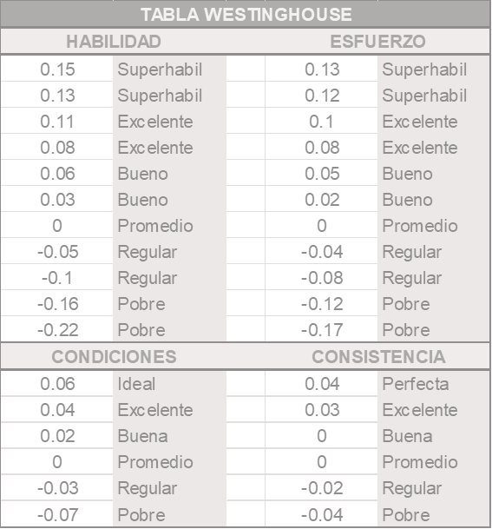

 |  |  |  |  |  |  |  | Actividad 1 | Actividad 2 | Actividad 3
 |  |  |  |  |  |  | Habilidad | 0 | 0.08 | 0.03
 |  |  |  |  |  |  | Esfuerzo | 0.02 | -0.17 | 0.08
 |  |  |  |  |  |  | Condiciones | -0.03 | 0.02 | 0.02
 |  |  |  |  |  |  | Consistencia | 0 | 0 | 0.04
 |  |  |  |  |  |  | Actuación | -0.01 | -0.07 | 0.17
 |  |  |  |  |  |  | Cálculo: | =SUMA(I95:I98) | =SUMA(J95:J98) | =SUMA(K95:K98)

 |  |  |  |  |  |  | Valor de la Actuación V.A. | -0.01 | -0.07 | 0.17

 |  |  |  |  |  |  | Factor del Valor de Actuación | = 1 + V.A. | = 1 + V.A. | = 1 + V.A.
 |  |  |  |  |  |  | Factor del Valor de Actuación | = 1 + 0.25 | = 1 + 0.22 | = 1 + 0.33
 |  |  |  |  |  |  | Factor del Valor de Actuación | 0.99 | 0.93 | 1.17

 | Paso 6 | Calcular los Tiempos normales (TN) de cada actividad y del proceso.

 |  |  | Tiempo Normal individual |  | = Tiempo de ciclo individual x Factor del Valor de la Actuación

 |  |  | Tiempo Ciclo individual (Min) |  | Factor del V.A. | Tiempo Normal Individual |  |  | Tiempo Normal del Proceso
 |  |  | Actividad 1 | 1.004 | 0.99 | 0.994 | minutos |  | 5.575 | minutos
 |  |  | Actividad 2 | 2.476 | 0.93 | 2.303 | minutos |  | Cálculo: =G116+G117+G118
 |  |  | Actividad 3 | 1.947 | 1.17 | 2.278 | minutos

 | Paso 7 | Calcular el Factor de Suplementos (Tabla de Suplementos de la OIT)
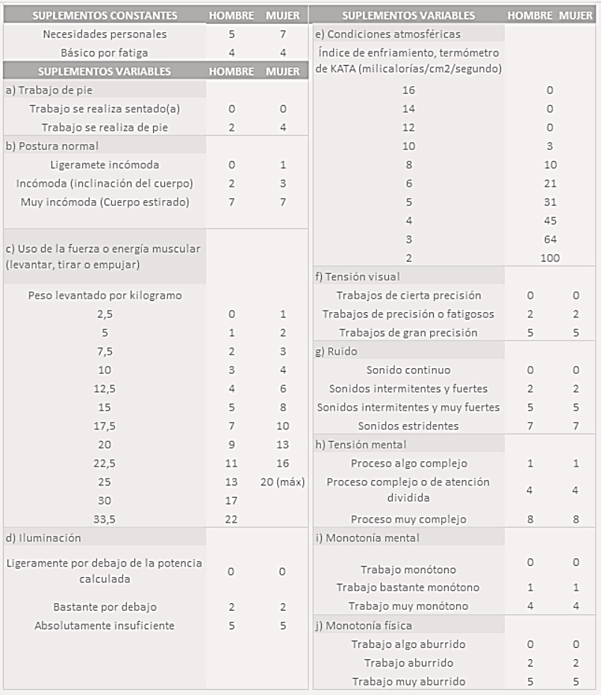
 |  |  |  |  |  | Los valores expresados en la tabla de suplementos, corresponden al porcentaje calculado de tiempo que se debe agregar al Tiempo Normal para incluir las diferentes incidencias que impactan la actividad analizada. Hay valores diferentes para Hombre y para Mujeres y existen diferentes categorías de suplementos.

 |  |  |  |  |  | Si la actividad es realizada tanto por hombres como por mujeres, lo más preciso es calcular los factores para ambos escenarios y luego calcular un promedio de suplementos. Si se requiere aún más precisión, se podría medir ambos escenarios desde los tiempos de ciclos individuales, y continuar con el cálculo de cada escenario hasta obetener el tiempo estándard individual y luego obtener el tiempo estándard de ciclo.

 |  |  |  |  |  | Para este ejemplo, diremos que las actividades 1 y 3 son realizadas solamente por mujeres y que la actividad 2, es realizada solamente por hombres. Para los suplementos variables de este ejemplo, consideraremos:

 |  |  |  |  |  | Suplemento Variable |  | Hombre | Mujer 1 | Mujer 2
 |  |  |  |  |  |  | Trabajo sentado | 4 | 0 | 4
 |  |  |  |  |  |  | Postura Incómoda | 2 | 0 | 0
 |  | Suplementos Básicos |  |  |  |  | Peso levantado 10kg | 3 | 0 | 0
 |  | Suplemento | Hombre | Mujer 1 | Mujer 2 | Iluminación ligeramente por debajo de potencia |  | 0 | 0 | 0
 |  | Necesidades Personales | 5 | 7 | 7 | Condiciones Atmosféricas KATA 10 |  | 0 | 0 | 0
 |  | Fatiga | 4 | 4 | 4 |  | Tensión Visual cierta precisión | 0 | 0 | 0
 |  |  |  |  |  |  | Ruido continuo | 0 | 0 | 0
 |  | Total Básicos | 9 | 11 | 11 |  | Proceso muy complejo | 0 | 0 | 8
 |  | Cálculo: | =D147+D148 | =E147+E148 | =E147+E149 |  | Trabajo Monótono | 0 | 0 | 0
 |  |  |  |  |  |  | Trabajo aburrido | 0 | 0 | 0
 |  | Procentaje de Básicos | 0.090 | 0.110 | 0.110
 |  | Cálculo: | =D150/100 | =E150/100 | =E150/101 |  | Total Variables | 9 | 0 | 12
 |  |  |  |  |  |  | Cálculo: | =suma(I143:I152) | =suma(J143:J152) | =suma(J143:J152)

 |  |  |  |  |  |  | Porcentaje de Variables | 0.090 | 0.000 | 0.120
 |  | Total de Suplementos |  |  | Cálculo: |  | Cálculo: | =I154/100 | =J154/100 | =J154/101
 |  | Actividad 1 | Mujer 1 | 0.110 | =E153+J157
 |  | Actividad 2 | Hombre | 0.180 | =D153+I157
 |  | Actividad 3 | Mujer 2 | 0.230 | =F153+K157

 |  |  | Factor de Suplementos = | 1 + Total de Suplementos

 |  |  | Factor Suplementos
 |  | Actividad 1 | 1.110 | =1+E159
 |  | Actividad 2 | 1.180 | =1+E160
 |  | Actividad 3 | 1.230 | =1+E161

 | Paso 8 | Calcular el Tiempo Estándard

 |  |  | Tiempo Estándard (TS) = | Tiempo Normal (TN) x Factor de Suplementos

 |  |  | TN (min) | Factor Suplementos |  | Tiempo Estándard |  | Cálculo:
 |  | Actividad 1 | 0.994 | 1.110 | % | 1.103 | minutos | =D178*E178
 |  | Actividad 2 | 2.303 | 1.180 | % | 2.717 | minutos | =D179*E179
 |  | Actividad 3 | 2.278 | 1.230 | % | 2.802 | minutos | =D180*E180

 |  |  | Tiempo Estándard del Proceso |  |  | 6.622 | minutos | =G178+G179+G180

 |  | El tiempo Estándard, es el que utilizarás como el Tiempo de Ciclo Total par hacer tu planeación:
 |  |  | Tiempos de entrega
 |  |  | Costos Estándard
 |  |  | Eficiencia de producción
 |  |  | Capacidad de producción
 |  |  | Balanceo de Procesos
 |  |  | etcétera

 |  | Recuerda que lo puedes aplicar en cualquier actividad.

 |  | respuestas |  |  |  | ACTIVIDAD 1 | ACTIVIDAD 2 | ACTIVIDAD 3
 |  | A. Cálculo del Tiempo Estándar por actividad |  |  |  | 1.103 | 2.717 | 2.802
 |  | B. Tiempo Estándar Total del proceso: |  |  |  | 6.622
 |  | C. Aplicación a la ingeniería de procesos (análisis final):
 |  | Tasa de producción horaria: |  | 9.060 | En una hora de trabajo bajo condiciones estándar , la celda es capaz de producir aproximadamente 9 unidades.
 |  |  |  | válvulas/hora
 |  | Capacidad por turno: |  | 72.4814 | La producción estándar esperada es de 72 válvulas completas por turno.
 |  |  |  | válvulas/turno

 |  | Pregunta de cierre: Observando los Tiempos Estándar individuales de cada actividad ¿identificas algún "cuello de botella" evidente en el proceso?

 |  | El cuello de botella es la Actividad 3. Aunque la Actividad 2 tiene un tiempo normal ligeramente mayor antes de suplementos, la Actividad 3 termina siendo la más lenta debido a que tiene el factor de suplementos más alto porque la operario es mujer y es una operación compleja. Como es la actividad con el mayor tiempo estándar, es la que dicta el Takt Time de toda la celda.

 |  | ¿Qué estrategia de Lean Manufacturing propondrías para mejorar el flujo de esta celda?
 |  | Para optimizar el proceso con la estrategia Lean, se propone eliminar el Mura (desequilibrio) causado por la brecha de tiempos entre la Actividad 1 y la 3, lo cual genera Muda por el desperdicio de espera en las estaciones más rápidas y Muri en la actividad crítica. Otra estrategia es la Estandarización del Trabajo, implementando ayudas visuales o en la Actividad 3 para que su ejecución no dependa de la habilidad individual del operario , reduciendo así la variabilidad detectada en la valoración Westinghouse. Así mismo, se debe realizar una Reducción de Suplementos mediante ergonomía participativa, pues el elevado factor en la Actividad 3 sugiere una oportunidad de mejora en la iluminación o diseño del puesto; al mitigar la fatiga y la tensión visual, se reduce directamente el Tiempo Estándar sin aumentar la intensidad del trabajo físico.

TE 10 Lecturas
Ejemplo de Aplicación para Cálculo de Tiempo Estándard.

 | Paso 1 | Siguiendo Método Maytag, determinar si la duración de la actividad es,
 |  | a) | 2.0 minutos o menos, entonces, tomar 10 lecturas
 |  | b) | más de 2.0 minutos, entonces, tomar 5 lecturas

 | Paso 2 | Tomar las lecturas de tiempo iniciales para cada una de las actividades que integran mi proceso y calcular tiempos de ciclo

 |  | Actividad 1 |  |  | Actividad 2 |  |  | Actividad 3
 |  | Lectura | Duración |  | Lectura | Duración |  | Lectura | Duración
 |  | 1 | 1.050 | min | 1 | 1.670 | min | 1 | 1.970 | min
 |  | 2 | 0.990 | min | 2 | 1.580 | min | 2 | 1.880 | min
 |  | 3 | 1.000 | min | 3 | 1.630 | min | 3 | 1.930 | min
 |  | 4 | 1.020 | min | 4 | 1.700 | min | 4 | 2.000 | min
 |  | 5 | 0.980 | min | 5 | 1.690 | min | 5 | 1.990 | min
 |  | 6 | 0.990 | min | 6 | 1.680 | min | 6 | 1.980 | min
 |  | 7 | 1.000 | min | 7 | 1.710 | min | 7 | 1.990 | min
 |  | 8 | 0.980 | min | 8 | 1.660 | min | 8 | 1.960 | min
 |  | 9 | 1.030 | min | 9 | 1.710 | min | 9 | 1.980 | min
 |  | 10 | 1.020 | min | 10 | 1.720 | min | 10 | 1.990 | min

 |  | Promedio Act 1 | 1.006 | min | Promedio Act 2 | 1.675 | min | Promedio Act 3 | 1.967 | min
 |  | Cálculo: | =SUMA(D12:D21)/10 |  | Cálculo: | =SUMA(G12:G21)/10 |  | Cálculo: | =SUMA(J12:J21)/10
 |  | Fórmula: | =PROMEDIO(D12:D21) |  | Fórmula: | =PROMEDIO(G12:G21) |  | Fórmula: | =PROMEDIO(J12:J21)
 |  | Tiempo de Ciclo Individual | 1.006 | minutos | Tiempo de Ciclo Individual | 1.675 | minutos | Tiempo de Ciclo Individual | 1.967 | minutos

 |  | Tiempo de Ciclo TOTAL Inicial |  |  |  | 4.648 | minutos | Cálculo: =D23+G23+J23
 |  | Este tiempo equivale al tiempo promedio total del proceso (X), porque para calcularlo, utilizo los tiempos promedio de cada actividad.

 | Paso 3 | Calcular Rango y Factor R/X

 |  | RANGO |  |  | RANGO |  |  | RANGO
 |  | Cálculo: Valor máximo - Valor mínimo |  |  | Cálculo: Valor máximo - Valor mínimo |  |  | Cálculo: Valor máximo - Valor mínimo
 |  |  | Valor máximo | 1.050 |  | Valor máximo | 1.720 |  | Valor máximo | 1.970
 |  |  | Valor mínimo | 0.980 |  | Valor mínimo | 1.580 |  | Valor mínimo | 1.880
 |  |  | RANGO (R) | 0.070 |  | RANGO (R) | 0.140 |  | RANGO (R) | 0.090
 |  | Factor R/X |  |  | Factor R/X |  |  | Factor R/X
 |  | Cálculo: Rango (R) Tiempo de Ciclo Individual (X) |  |  | Cálculo: Rango (R) Tiempo de Ciclo Individual (X) |  |  | Cálculo: Rango (R) Tiempo de Ciclo Individual (X)

 |  |  | Rango | 0.070 |  | Rango | 0.140 |  | Rango | 0.090
 |  |  | Tiempo ciclo individual | 1.006 |  | Tiempo ciclo individual | 1.675 |  | Tiempo ciclo individual | 1.967

 |  |  | Factor R/X | 0.07 |  | Factor R/X | 0.08 |  | Factor R/X | 0.05

 | Paso 4 | Obtener el número de lecturas necesario en la columna correcta de la tabla Maytag utilizando el R/X y calcular nuevamente el los tiempos de ciclo (considerando el número de lecturas inicial, en este caso, columna de 10 lecturas).

 |  |  |  |  |  |  | Para un valor de Factor R/X distinto, realizar las lecturas indicadas en la columna adecuada de la tabla Maytag. Si el número de lecturas solicitado en la tabla, es mayor que el número de lecturas inicial (10 lecturas), completar las lecturas faltantes y calcular nuevamente tiempos de ciclo individual y tiempo de ciclo total para trabajar en el PASO 5. Si el número de lecturas solicitado en tabla, es menor que el número de lecturas inicial (10 lecturas), quedarse con los valores de tiempo de ciclo iniciales del PASO 2 y trabajar con esos números en el PASO 5.
 |  | Actividad | Factor R/X | Factor Tabla | Lecturas Columna
 |  | Actividad 1 | 0.07 | 0.10 | 2
 |  | Actividad 2 | 0.08 | 0.10 | 2
 |  | Actividad 3 | 0.05 | 0.10 | 2

 |  | Actividad 1 |  |  | Actividad 2 |  |  | Actividad 3
 |  | Lectura | Duración |  | Lectura | Duración |  | Lectura | Duración
 |  | 1 | 1.050 | min | 1 | 1.670 | min | 1 | 2.000 | min
 |  | 2 | 0.990 | min | 2 | 1.580 | min | 2 | 1.990 | min
 |  | Promedio Act 1 | 1.020 | min | Promedio Act 1 | 1.625 | min | Promedio Act 1 | 1.995 | min
 |  | Cálculo: | =SUMA(D63:D64)/2 |  | Cálculo: | =SUMA(G63:G64)/2 |  | Cálculo: | =SUMA(J63:J64)/2
 |  | Fórmula: | =PROMEDIO(D63:D64) |  | Fórmula: | =PROMEDIO(G63:G64) |  | Fórmula: | =PROMEDIO(J63:J64)
 |  | Tiempo de Ciclo Individual | 1.020 | minutos | Tiempo de Ciclo Individual | 1.625 | minutos | Tiempo de Ciclo Individual | 1.995 | minutos

 |  | Para este caso específico de ejemplo, siendo mayor el número de lecturas inicial (10 lecturas), que el número solicitado en la tabla Maytag por Factor R/X, usaremos los tiempos de ciclo individuales y tiempo de ciclo total obtenidos en el PASO 2, para aprovechar esos datos que ya tenemos.

 |  |  |  |  | Actividad 1 | Actividad 2 | Actividad 3
 |  |  |  | Tiempo de Ciclo Individual (minutos) | 1.006 | 1.675 | 1.967 | <<<<<<<<<<<<--- | Obtenidos en PASO 2

 | Paso 5 | Calificar la Actuación del operador para cada actividad utlizando la tabla Westinghouse y obtener el Factor del Valor de la Actuación

 |  |  |  |  |  |  |  | Actividad 1 | Actividad 2 | Actividad 3
 |  |  |  |  |  |  | Habilidad | 0.13 | 0.08 | 0.15
 |  |  |  |  |  |  | Esfuerzo | 0.10 | 0.10 | 0.10
 |  |  |  |  |  |  | Condiciones | 0.04 | 0.06 | 0.04
 |  |  |  |  |  |  | Consistencia | -0.02 | -0.02 | 0.04
 |  |  |  |  |  |  | Actuación | 0.25 | 0.22 | 0.33
 |  |  |  |  |  |  | Cálculo: | =SUMA(G78:G81) | =SUMA(H78:H81) | =SUMA(K78:K81)

 |  |  |  |  |  |  | Valor de la Actuación V.A. | 0.25 | 0.22 | 0.33

 |  |  |  |  |  |  | Factor del Valor de Actuación | = 1 + V.A. | = 1 + V.A. | = 1 + V.A.
 |  |  |  |  |  |  | Factor del Valor de Actuación | = 1 + 0.25 | = 1 + 0.22 | = 1 + 0.33
 |  |  |  |  |  |  | Factor del Valor de Actuación | 1.25 | 1.22 | 1.33

 | Paso 6 | Calcular los Tiempos normales (TN) de cada actividad y del proceso.

 |  |  | Tiempo Normal individual |  | = Tiempo de ciclo individual x Factor del Valor de la Actuación

 |  |  | Tiempo Ciclo individual (Min) |  | Factor del V.A. | Tiempo Normal Individual |  |  | Tiempo Normal del Proceso
 |  |  | Actividad 1 | 1.006 | 1.25 | 1.258 | minutos |  | 5.917 | minutos
 |  |  | Actividad 2 | 1.675 | 1.22 | 2.044 | minutos |  | Cálculo: =G104+G105+G106
 |  |  | Actividad 3 | 1.967 | 1.33 | 2.616 | minutos

 | Paso 7 | Calcular el Factor de Suplementos (Tabla de Suplementos de la OIT)

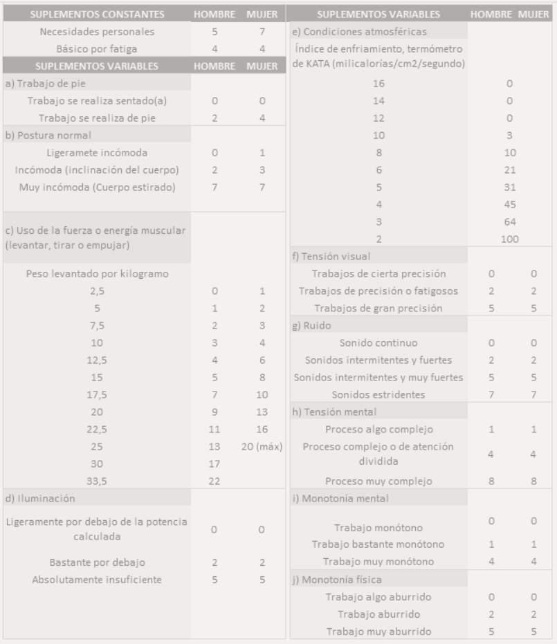
 |  |  |  |  |  | Los valores expresados en la tabla de suplementos, corresponden al porcentaje calculado de tiempo que se debe agregar al Tiempo Normal para incluir las diferentes incidencias que impactan la actividad analizada. Hay valores diferentes para Hombre y para Mujeres y existen diferentes categorías de suplementos.

 |  |  |  |  |  | Si la actividad es realizada tanto por hombres como por mujeres, lo más preciso es calcular los factores para ambos escenarios y luego calcular un promedio de suplementos. Si se requiere aún más precisión, se podría medir ambos escenarios desde los tiempos de ciclos individuales, y continuar con el cálculo de cada escenario hasta obetener el tiempo estándard individual y luego obtener el tiempo estándard de ciclo.

 |  |  |  |  |  | Para este ejemplo, diremos que las actividades 1 y 3 son realizadas solamente por mujeres y que la actividad 2, es realizada solamente por hombres. Para los suplementos variables de este ejemplo, consideraremos:

 |  |  |  |  |  | Suplemento Variable |  | Hombre | Mujer
 |  |  |  |  |  |  | Trabajo sentado | 0 | 0
 |  |  |  |  |  |  | Postura Incómoda | 2 | 3
 |  | Suplementos Básicos |  |  |  |  | Peso levantado 10kg | 3 | 4
 |  | Suplemento | Hombre | Mujer |  | Iluminación ligeramente por debajo de potencia |  | 0 | 0
 |  | Necesidades Personales | 5 | 7 |  | Condiciones Atmosféricas KATA 10 |  | 3 | 3
 |  | Fatiga | 4 | 4 |  |  | Tensión Visual cierta precisión | 0 | 0
 |  |  |  |  |  |  | Ruido continuo | 0 | 0
 |  | Total Básicos | 9 | 11 |  |  | Proceso muy complejo | 8 | 8
 |  | Cálculo: | =D135+D136 | =E135+E136 |  |  | Trabajo Monótono | 0 | 0
 |  |  |  |  |  |  | Trabajo aburrido | 2 | 2
 |  | Procentaje de Básicos | 0.090 | 0.110
 |  | Cálculo: | =D138/100 | =E138/100 |  |  | Total Variables | 18 | 20
 |  |  |  |  |  |  | Cálculo: | =suma(I131:I140) | =suma(J131:J140)

 |  |  |  |  |  |  | Porcentaje de Variables | 0.180 | 0.200
 |  | Total de Suplementos |  |  | Cálculo: |  | Cálculo: | =I142/100 | =J142/100
 |  | Actividad 1 | Mujer | 0.310 | =E141+J145
 |  | Actividad 2 | Hombre | 0.270 | =D141+I145
 |  | Actividad 3 | Mujer | 0.310 | =E141+J145

 |  |  | Factor de Suplementos = | 1 + Total de Suplementos

 |  |  | Factor Suplementos
 |  | Actividad 1 | 1.310 | =1+E147
 |  | Actividad 2 | 1.270 | =1+E148
 |  | Actividad 3 | 1.310 | =1+E149

 | Paso 8 | Calcular el Tiempo Estándard

 |  |  | Tiempo Estándard (TS) = | Tiempo Normal (TN) x Factor de Suplementos

 |  |  | TN (min) | Factor Suplementos |  | Tiempo Estándard |  | Cálculo:
 |  | Actividad 1 | 1.258 | 1.310 | % | 1.647 | minutos | =D166*E166
 |  | Actividad 2 | 2.044 | 1.270 | % | 2.595 | minutos | =D167*E167
 |  | Actividad 3 | 2.616 | 1.310 | % | 3.427 | minutos | =D168*E168

 |  |  | Tiempo Estándard del Proceso |  |  | 7.670 | minutos | =G166+G167+G168

 |  | El tiempo Estándard, es el que utilizarás como el Tiempo de Ciclo Total par hacer tu planeación:
 |  |  | Tiempos de entrega
 |  |  | Costos Estándard
 |  |  | Eficiencia de producción
 |  |  | Capacidad de producción
 |  |  | Balanceo de Procesos
 |  |  | etcétera

 |  | Recuerda que lo puedes aplicar en cualquier actividad.

TABLA MAYTAG
